Grunnlag
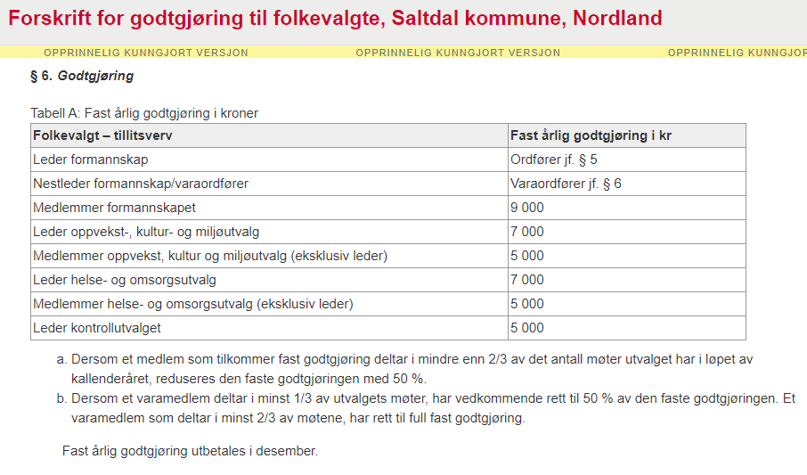
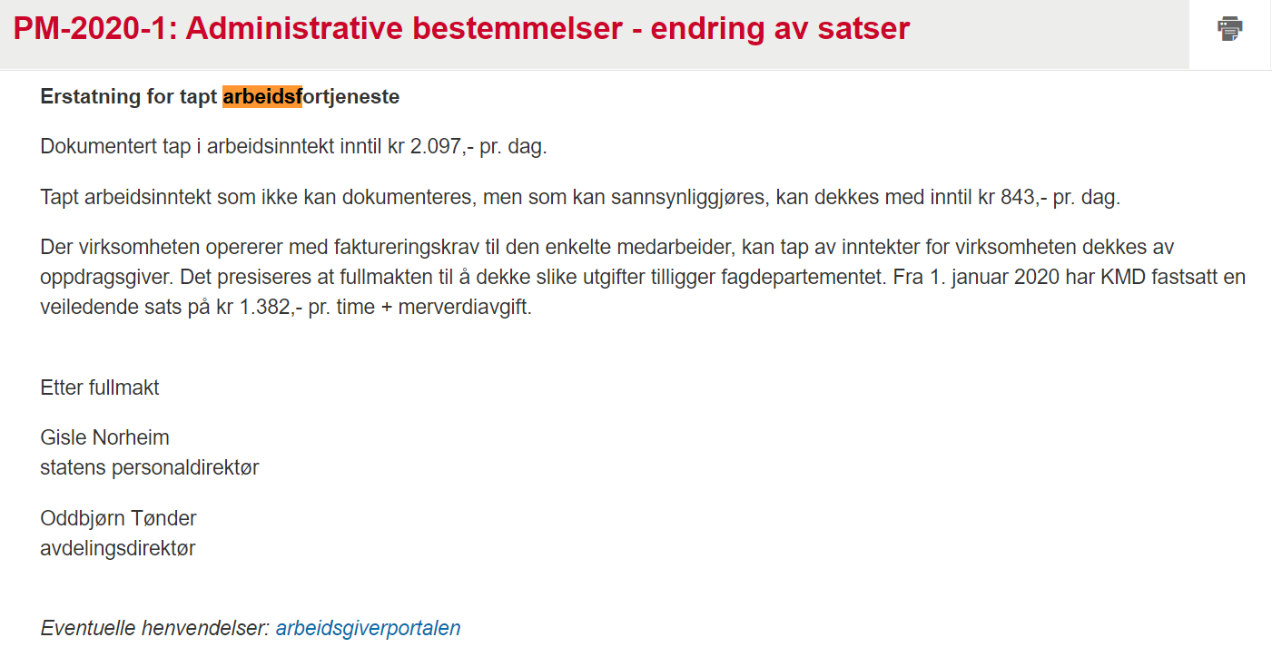
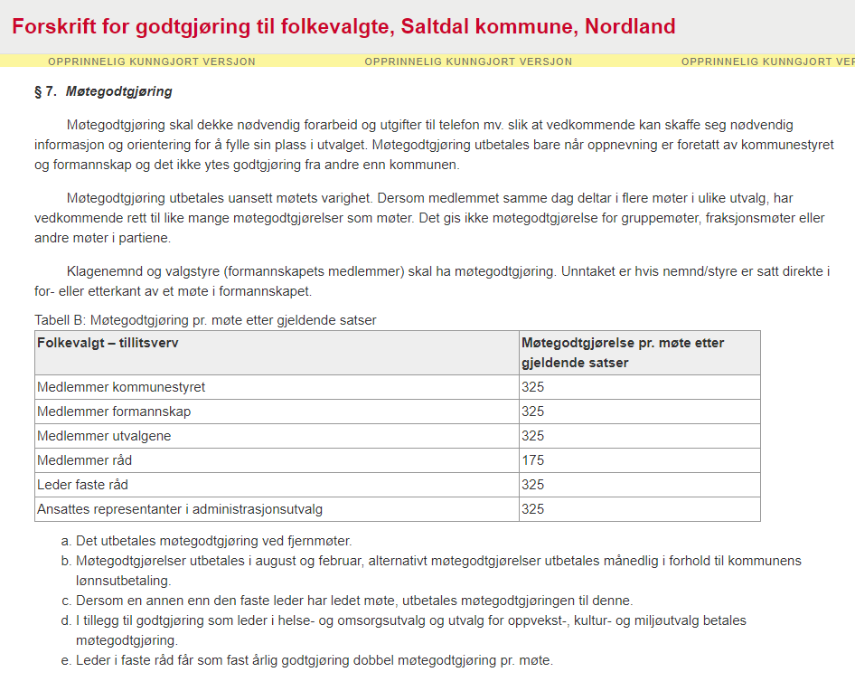
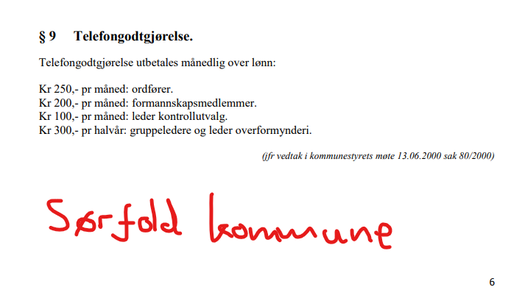
Fauske kommunes godtgjørelsesreglement: | https://www.fauske.kommune.no/reglement-skjema-og-vedtekter.519167.no.html

